プロンプトの流れ
Claude Codeの入力画面
アプリケーションの開発手順は、下記、No.1から順に、プロンプト列の内容を、Claude Codeの入力画面に入力していく。
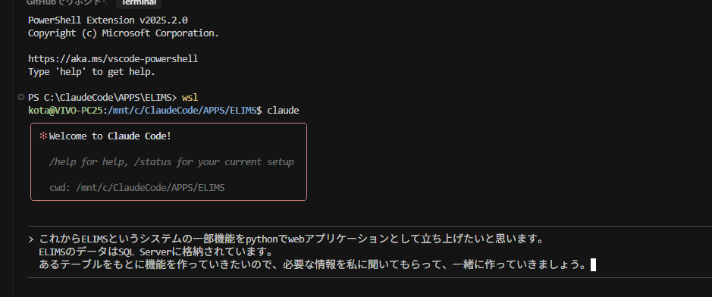
No. | プロンプト | Claude Codeに渡した添付資料 | Claude Codeが作った画面/機能
1 | これからELIMSというシステムの一部機能をpythonでwebアプリケーションとして立ち上げたいと思います。 ELIMSのデータはSQL Serverに格納されています。 あるテーブルをもとに機能を作っていきたいので、必要な情報を私に聞いてもらって、一緒に作っていきましょう。
2 | テーブル名はTC_変化点管理台帳ですが、カラムやデータ型をお伝えするのは大変なので、自分で確認してください。確認してもらうために、SQL Serverのログイン情報をお伝えします。ログイン情報は下記です。 サーバー名：192.168.1.19\SQLEXPRESS 認証：SQL Server 認証 ログイン：ELIMS パスワード：devin
3 | ログイン情報が間違っていました。 ユーザー名がdevinで、パスワードがelhinです。
4 | 最新のレコードの内容を教えてください
5 | ここで進め方の補足をします。 私が指示した内容とあなたの思考と処理プロセスを、後で他の方に説明できるよう、遂次ドキュメントに残すようにしてください。
6 | 後ほど、アプリケーションの作成の方法について説明する際、私がどのような指示をしたのか正確にわかる方が説得力があるので、プロンプトを正確に残すようにしてください（このプロンプトも含む） なお、自然言語でどの程度のアプリケーションを構築できるかを、ClaudeCodeを知らない人にイメージを持ってもらうのが目的です。
7 | 資料としてわかりにくくなってしまったので、PROJECT_DOCUMENTATION.mdについては、先ほどまでの方針で整理してください。プロンプトについては、別のmdファイルを作って、全てそこに記録するようにしてください。
8 | では、開発に戻りましょう。画面イメージを伝えたいので、画面イメージ保存用のフォルダを作ってください。それから、何かしらの画像データについては、そのフォルダにいれるので、今後そこを見に行くよう、設定を施してください。
9 | .gitignoreを作成して、github管理しない一般的なファイルをそこに記述してください
10 | initial commit完了しました。 次は、登録画面.pngを見て、TC_変化点管理台帳テーブルの登録機能を作ってください | 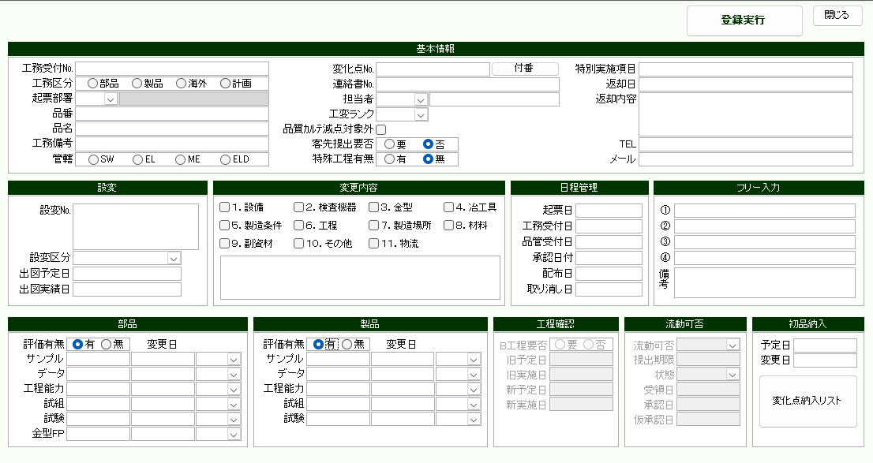
11 | 画像からのイメージの再現がいまいちだったので、登録画面.xlsxを見て、より正確にweb版の画面を作成してください。 | 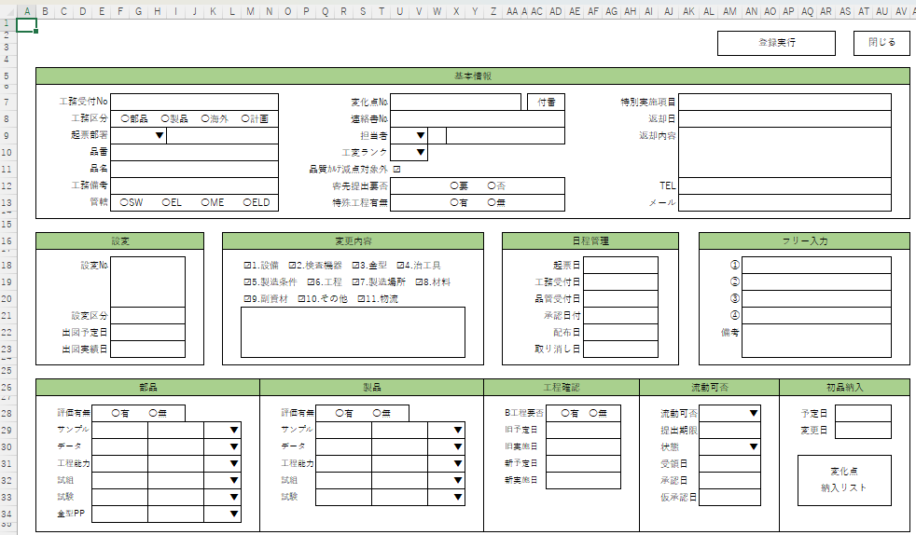 | 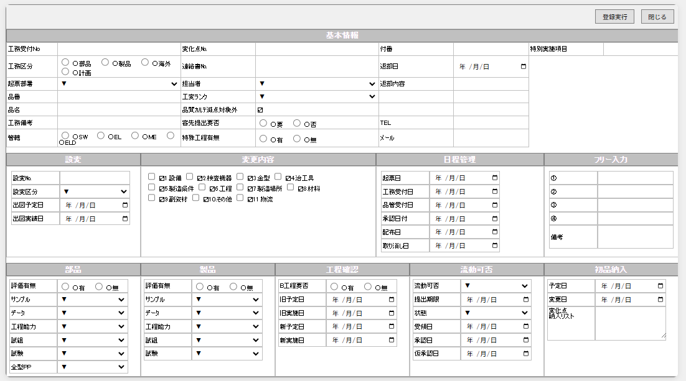
12 | 登録画面の調整に戻ります。☑、〇、▼は文字としては不要です。削除してください。
13 | 下記レイアウト修正をしてください。 １．工務区分が、改行されてしまい2行分とっています。それぞれの選択肢の間を詰めて、1行分で表示されるようにしてください。 ２．「付番」は項目ではなく、「変化点No.」を付番するためのボタンです。変化点No.の右辺りに付番ボタンを配置してください。 ３．「付番」をボタンにすると、そのスペースが空きますので、そのスペースに「特別実施項目」を入れてください。 ４．返却内容は3行分で1項目です。備考や変化点納入リストと同様、セルを結合したイメージにしてください。 ５．変更内容セクションの各チェックの下のスペースに、フリー入力欄を作成してください。
14 | 変更内容セクションのフリー入力欄は、ひとつひとつのチェック項目の下ではなく、全てまとめた入力欄です。テキストボックス１つでお願いします。それから、枠線をつけてください
15 | 全体的な配置はこれでOKです。次は、この配置を維持しつつ、webアプリケーションらしいUIデザインにしてください。 |  | 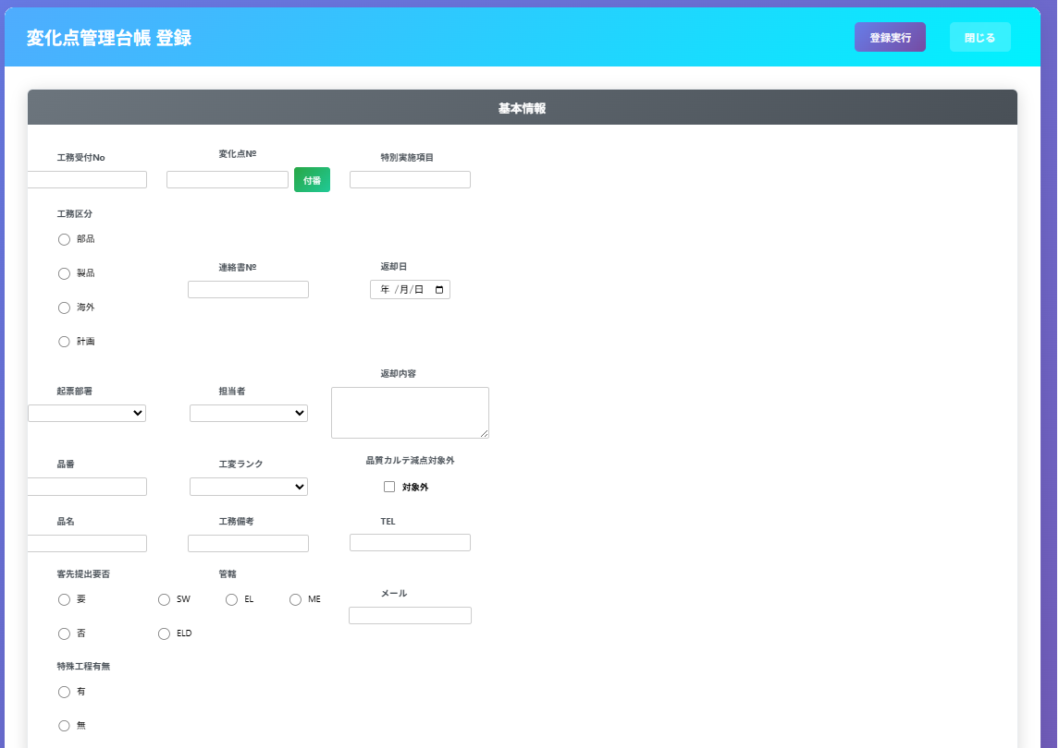 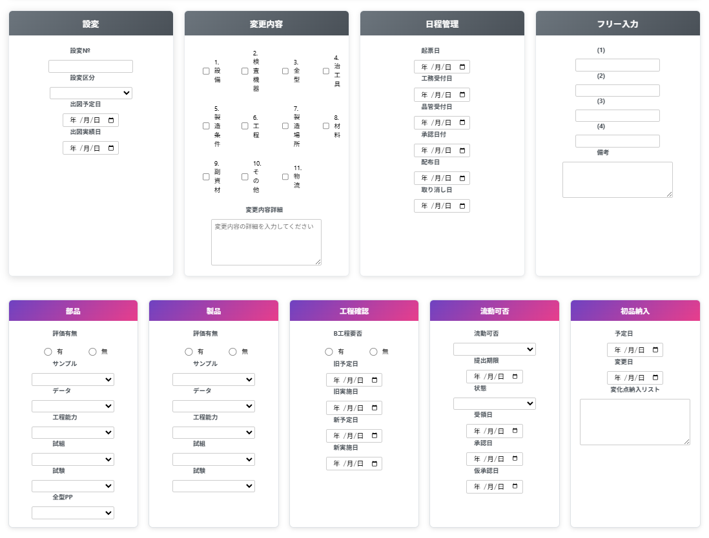
16 | 空白スペースが目立つので、各項目の配置を見直してください。それから、紫とか青とか、色がうるさいです。使用する色を1系統に絞って、配色に統一感を出してください。 |  | 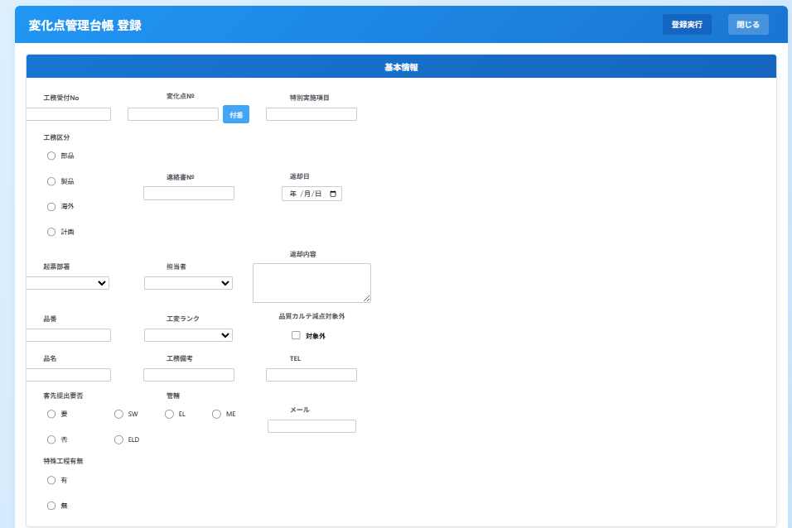 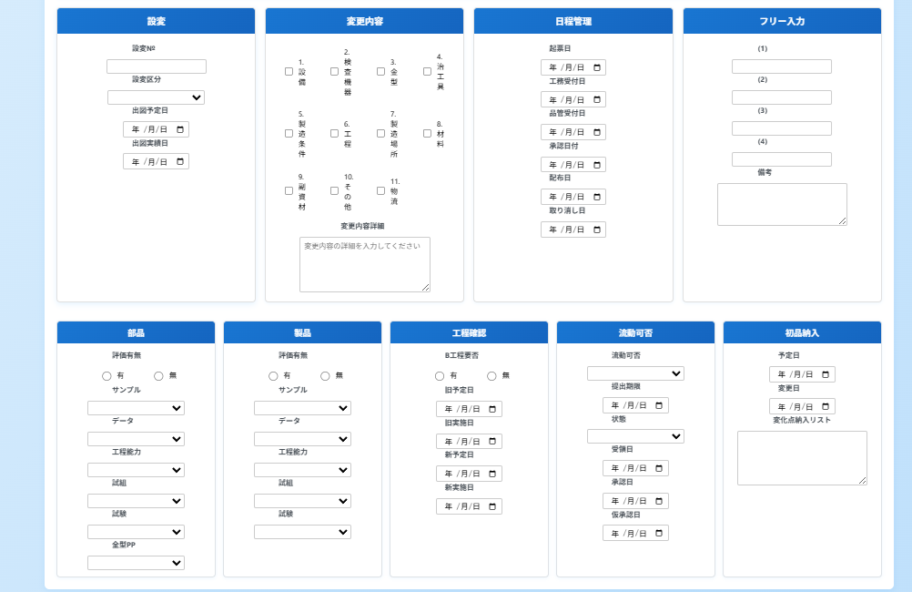
17 | 配色はよくなりました。でも余白のスペースが改善されていません。いったん最初の配置のことは忘れて、無駄な余白ができないよう、各セクションごとに項目を最適と思われる配置にしてください。 |  | 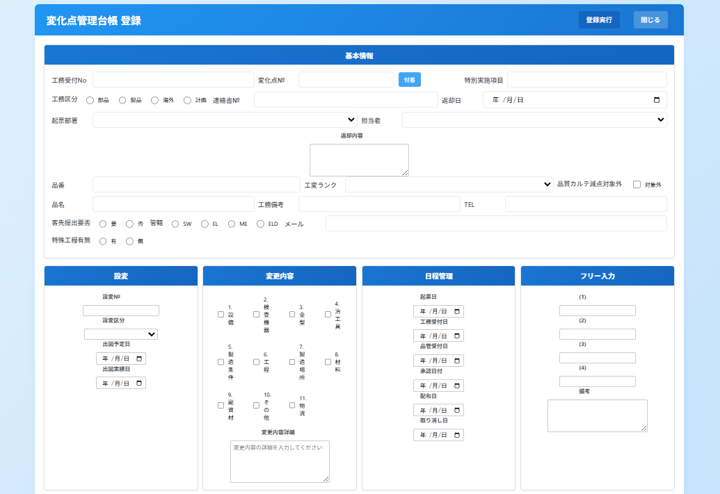
18 | 1ページで作るのがよくないでしょうか、、いまいちです。 セクションが3段に分かれているので、3段階のマルチステップフォームで作り直してください。 |  | 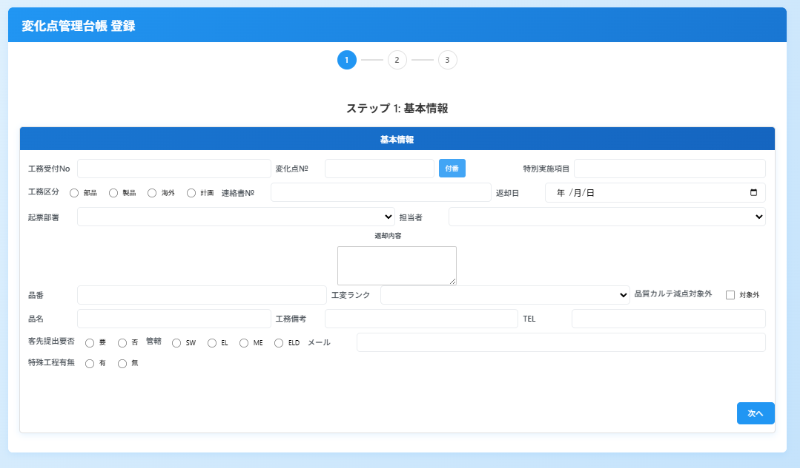 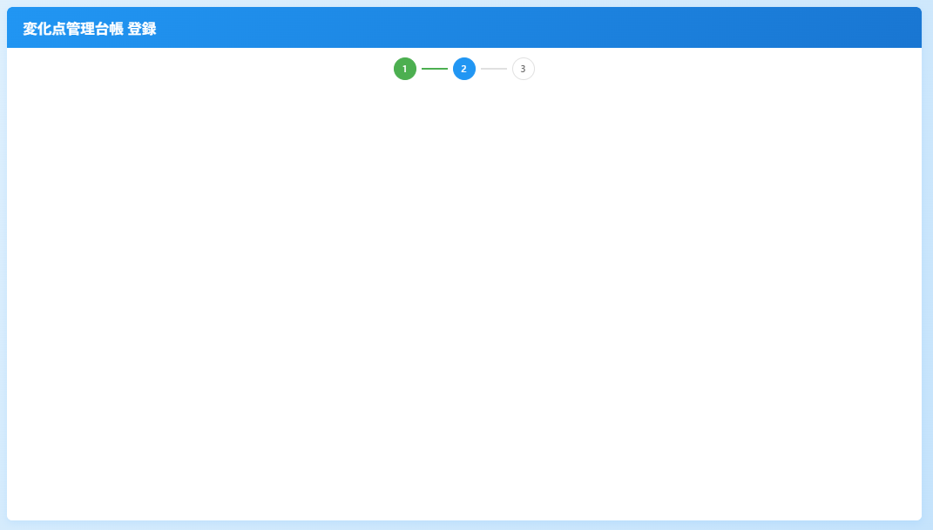
19 | 2ページ目と3ページ目が表示されません。
20 | まだダメです。
21 | 直っていません。2ページ目には戻るボタンも次へボタンもありません。まずは、ボタンだけでも表示するところからお願いします
22 | 赤い枠線のボタンは表示されません。何を伝えれば不具合解消できますか？
23 | ブラウザはクロームです。err_imagesフォルダにエラー1.pngという画像を入れました。特にエラーは出ていません。 | 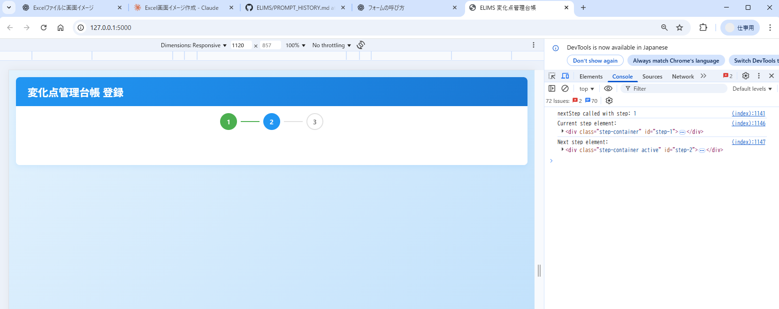
24 | テストフォームは機能しています。
25 | 相変わらずダメです。テスト用フォームの方に、それぞれのセクションの情報を載せてみてください
26 | 動きました。これをベースにメインページを修正していきましょう。メインページの修正の前に、各ページに入れる項目の整理をしたいので、各ページの要件定義案を作ってください。それから、ここまでうまくいっていない分のプロンプトもPROMPT_HISTORYに記載してください。 |  | 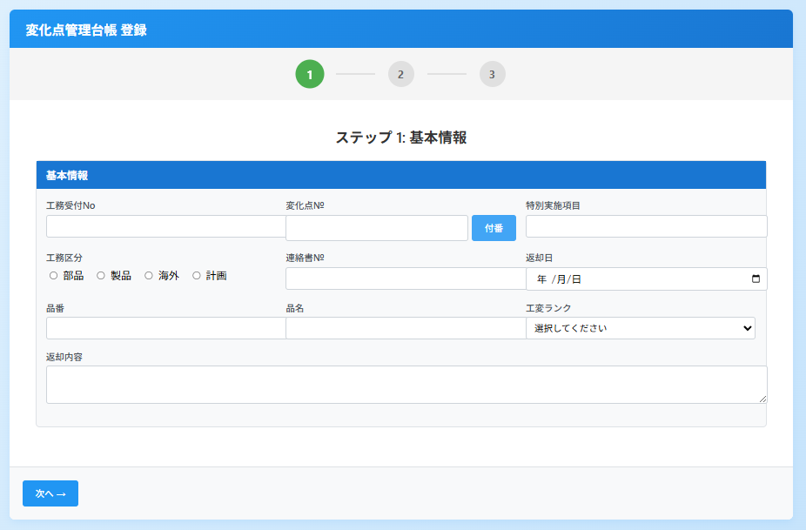 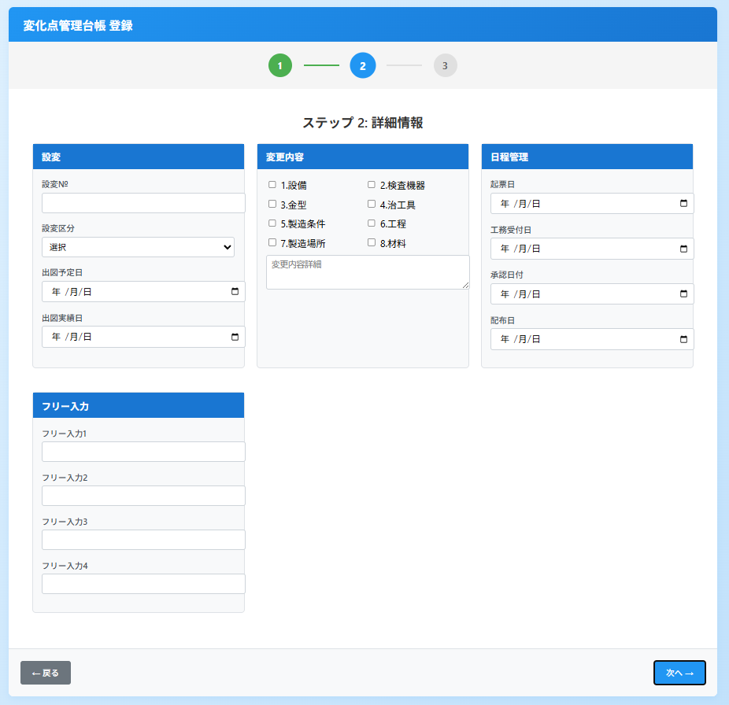 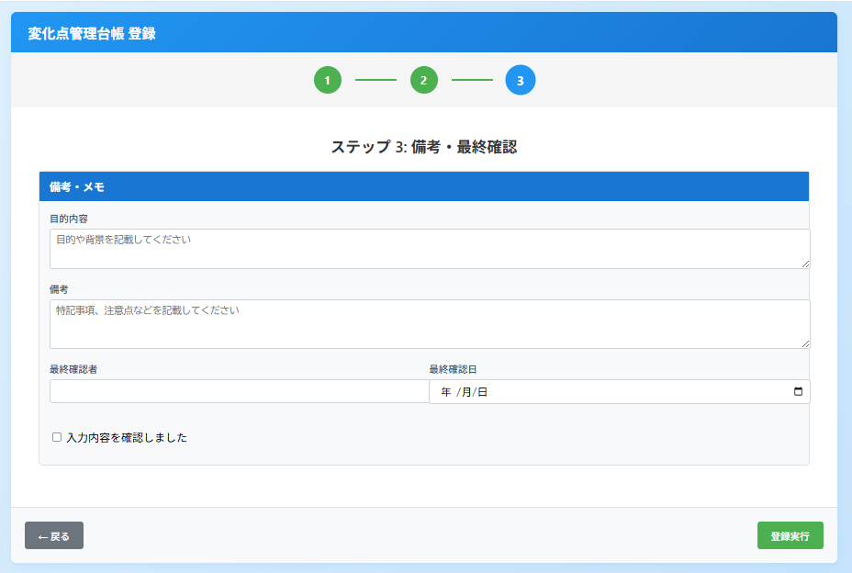
27 | 実装に戻ります。定義した要件に従って、画面作成をお願いします。
28 | OKです。下記修正をお願いします。 １．次へボタンは右下に配置してください。 ２．フリー入力セクションの備考がなくなっています。3ページ目の備考はフリー入力セクションに含めてください。 ３．部品・製品・工程確認・流動可否・初品納入のセクションがなくなっています。登録画面.xlsxを確認して復活させてください。 ４．上記踏まえて要件定義書を修正してください。 |  | 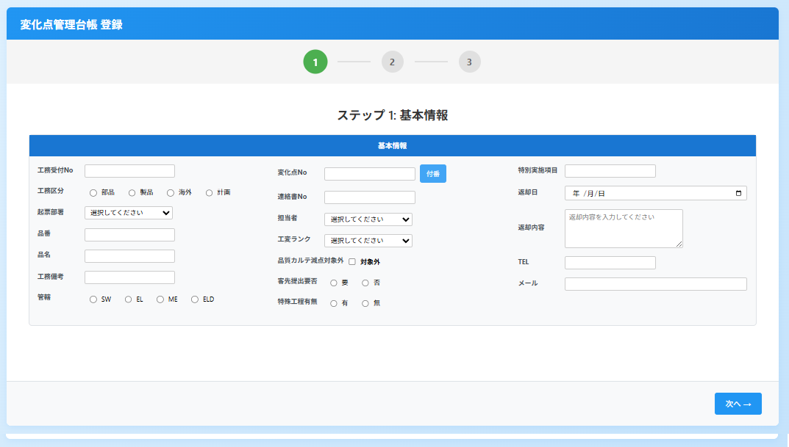 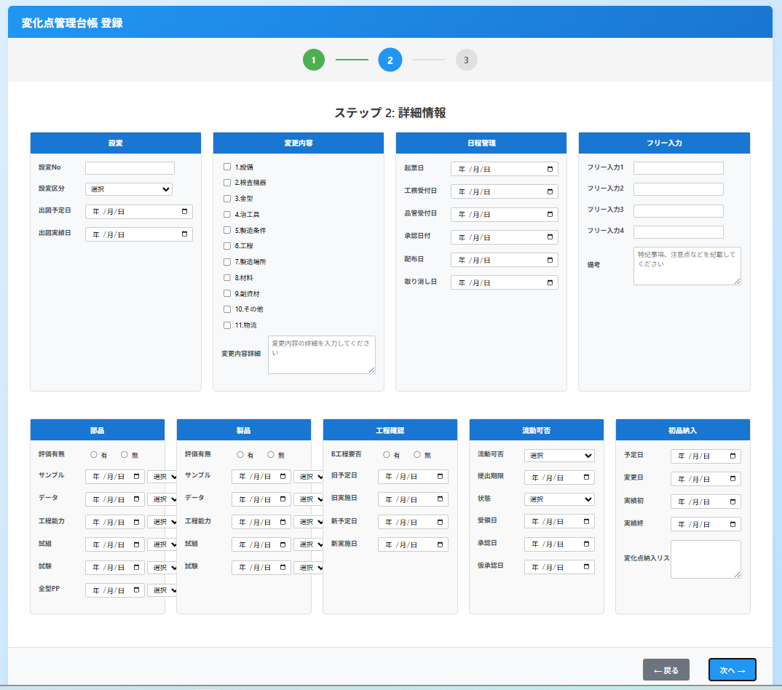 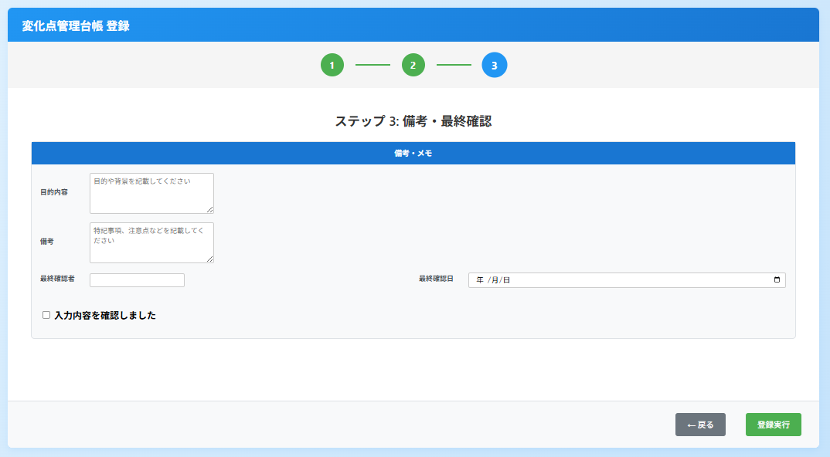
29 | 部品/製品/工程確認/流動可否/初品納入を3ページ目にしてほしいです。現状の3ページ目の備考と最終確認は不要です。 |  | 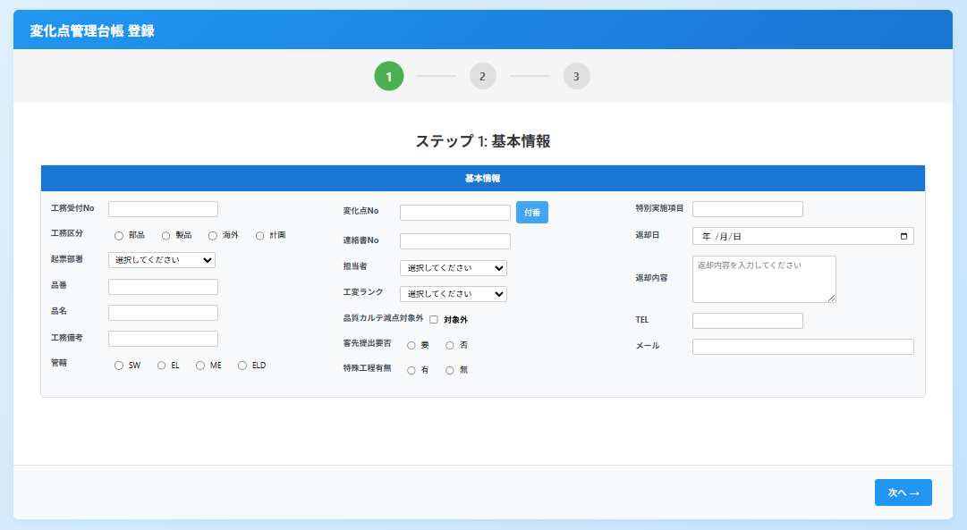 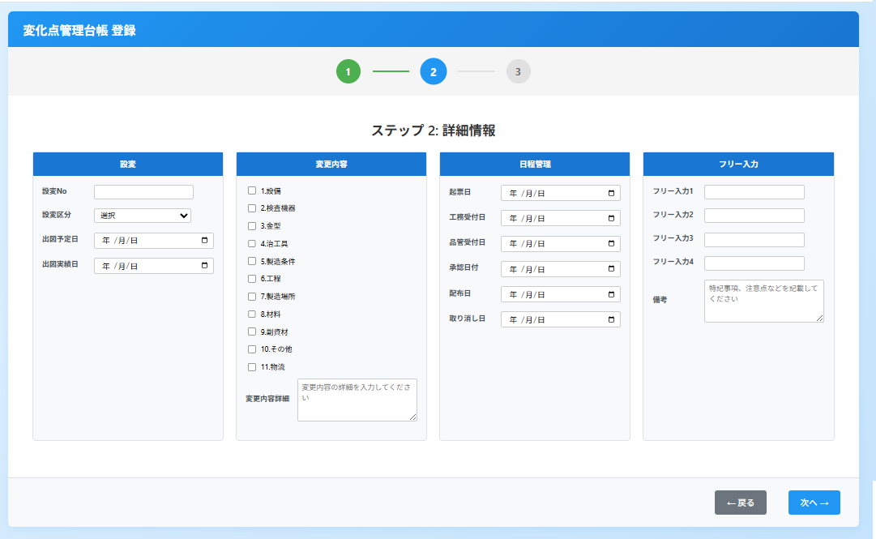 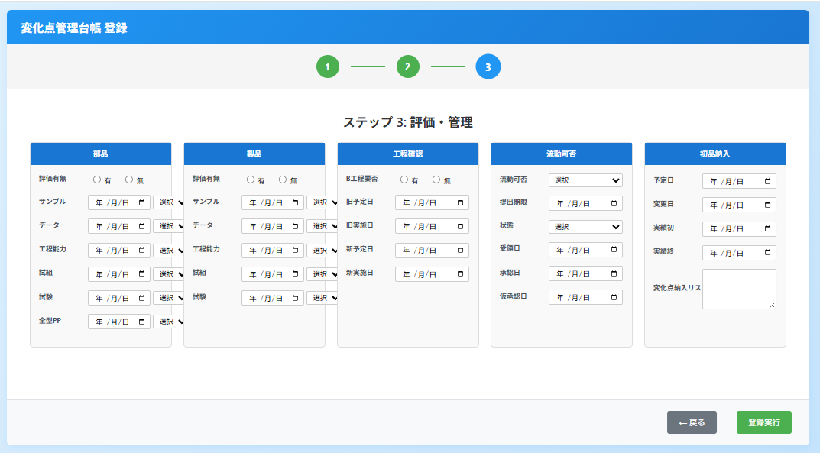
30 | プロンプト#28と#29のリンクをお願いします
31 | ![プロンプト#17実行結果2](./PROMPT_Result/P17_画面イメージ2.png)の画像を最新のものに差し替えてください
32 | 各ページにセクションを分けましたが、内容は分ける前と基本的に変わりません。せっかく画面に余裕ができたので、文字を大きくしてください。それから、レイアウトをもっと自由な発想で、マルチステップフォームに合うように調整してください。ページを分けたのですから、元のExcelのように1ページを前提にした画面設計ではなく、3ページを前提としてください。
33 | まだまだ文字サイズが小さいし、デザインの改善が甘いです。現在の項目の配置を忘れて、当該項目を一から画面にするとしたらどういう配置にするかを自分なりに考えて、画面を作ってください。これまでの画面設計に引っ張られすぎです。 |  | 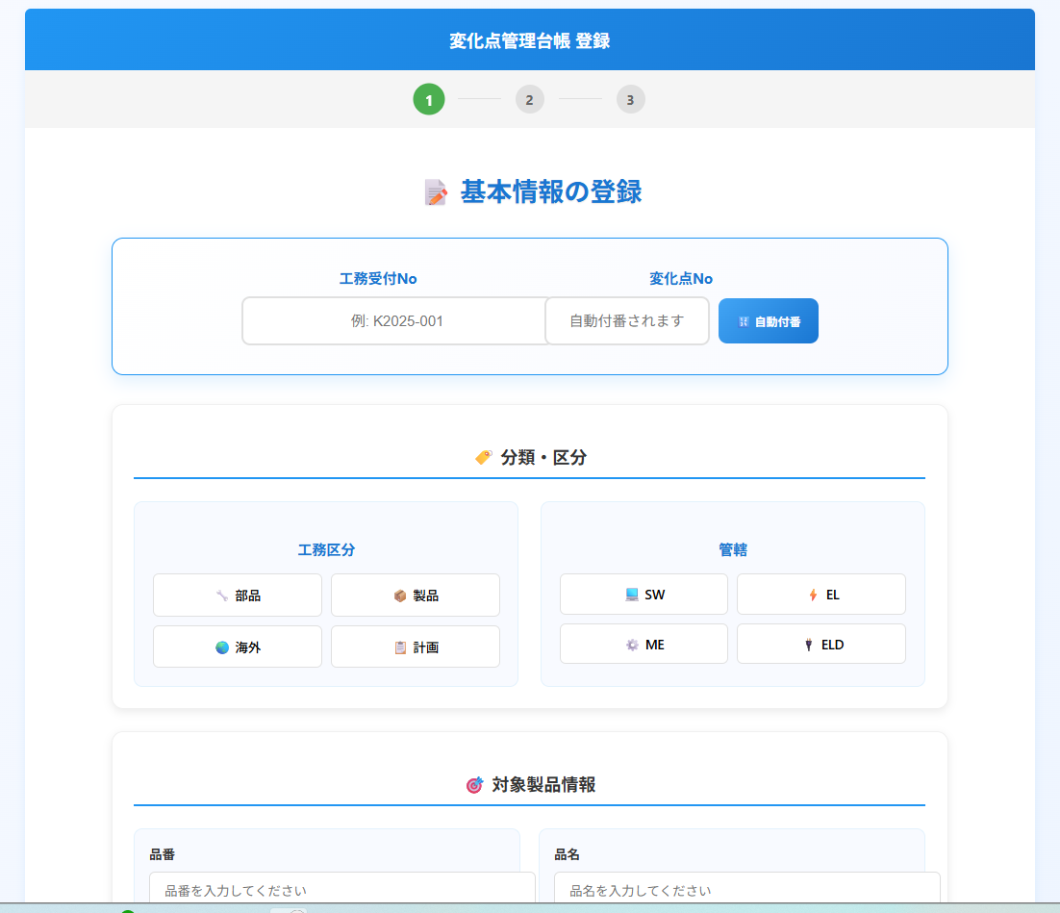 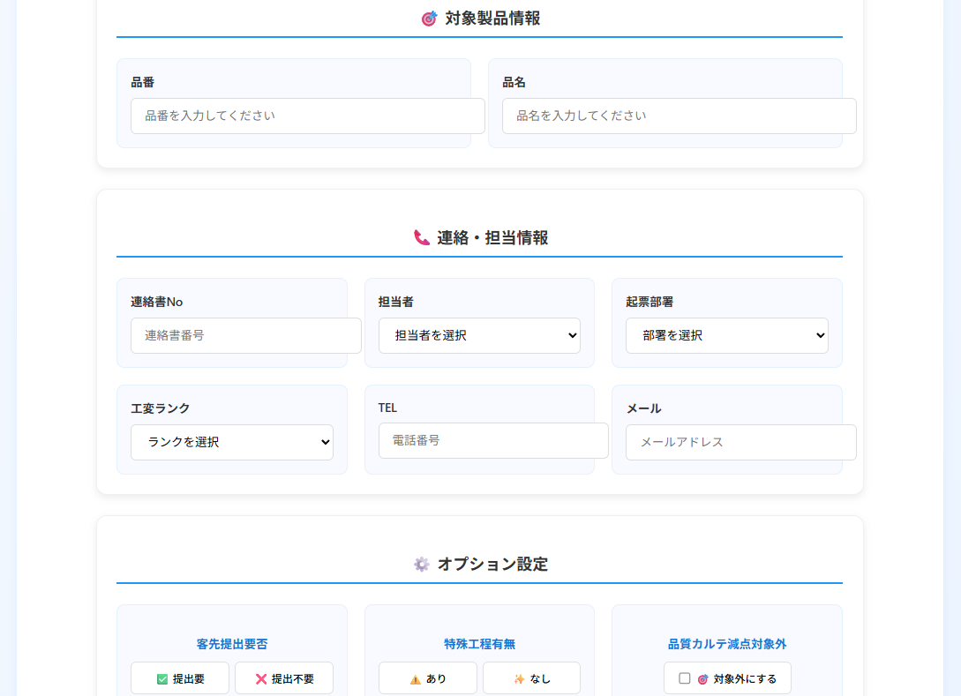 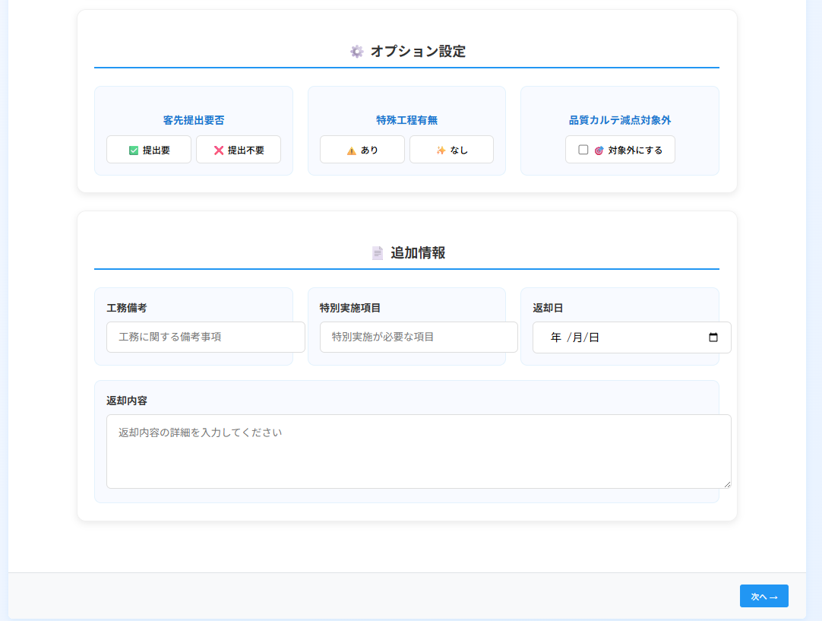
34 | プロンプトを記録してください。
35 | #33でだいぶ改善されました。画面イメージのリンクもお願いします。
36 | Err_imagesの不具合1~3のように、テキストボックスが外枠からはみ出しているところが多数あります。ページ1と2にも多くあります。すべてのテキストボックスのサイズを見直して、外枠からはみ出したり隣のコントロールにかぶさったりしないようにしてください。 | 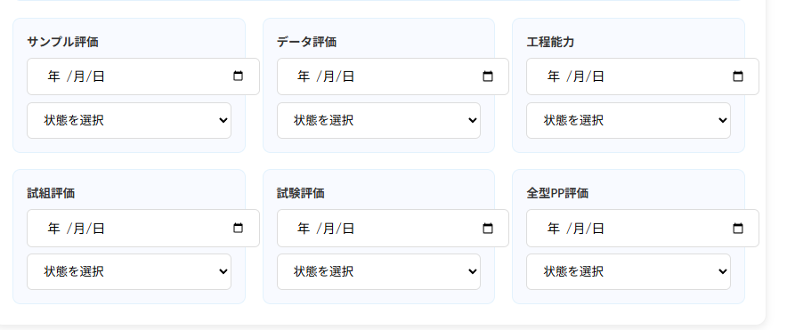 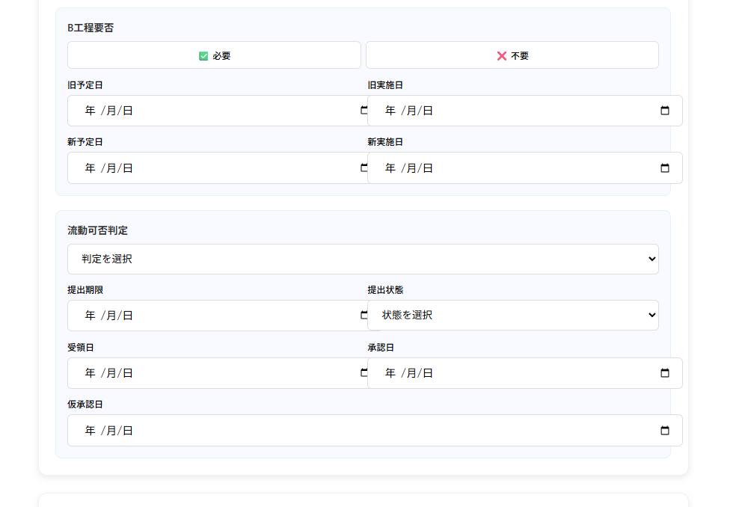 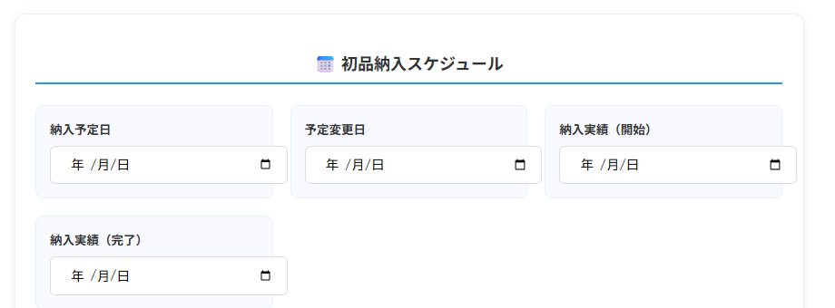 | 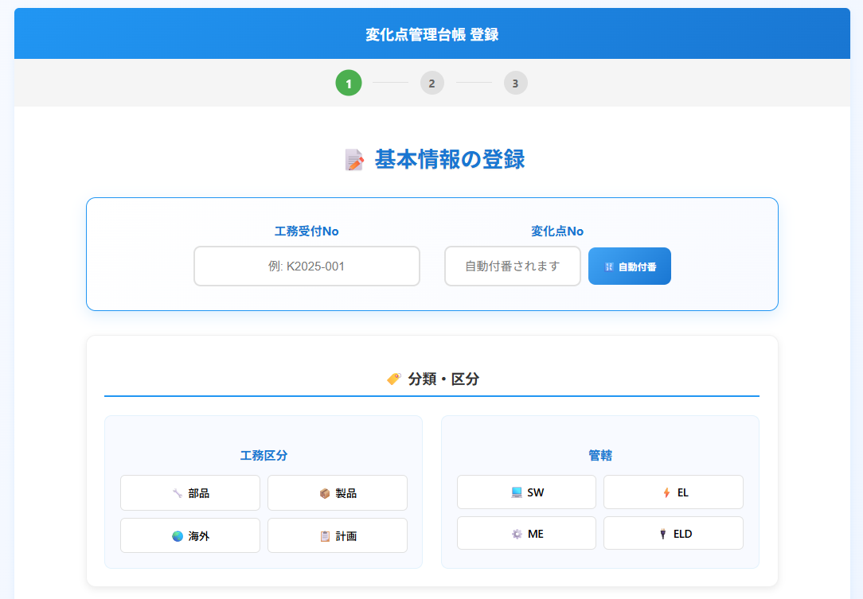 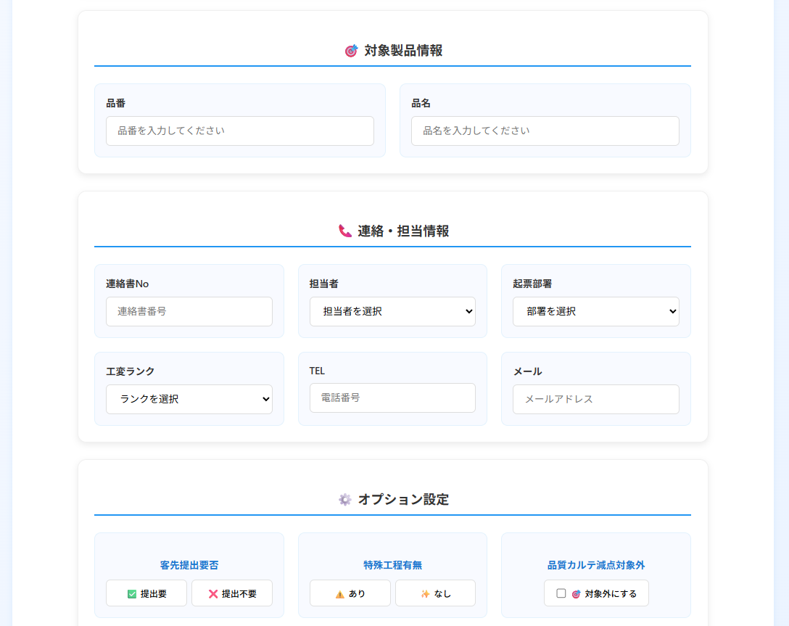 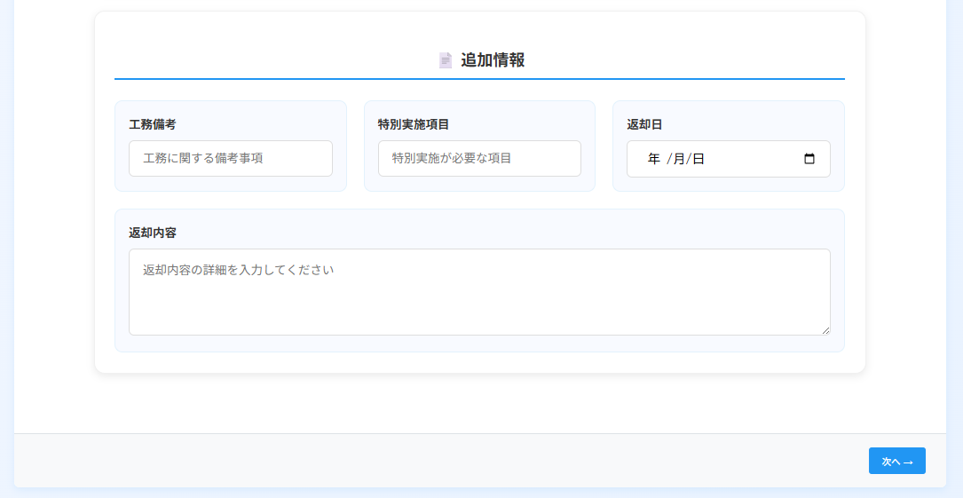
37 | よくなりました。#36もリンクを作ってくだ歳
38 | 次へや戻るを押すと、ページは移りますが、フォーカスが下のほうにいます。ページが変わったら、画面の上の方が表示されるようにしてください。
39 | 確認です。現在ページ遷移後、ページの上部にスクロールしていますが、スクロールしなくてもページ遷移したら画面上部にいるようにすることはできませんか？
40 | 変化点No.の自動付番ボタンを、下記仕様で実装してください "HPC" + 年の2文字+ "-" + TC_変化点管理台帳の変化点Noの同年の最大値+1を"0000"の形式で 例えば、HPC25-0005→HPC25-0006→・・・・→HPC26-0001という具合です。この内容は、PROMPT_HISTORYにも記載してください。
41 | では、登録実行ボタンで、実際にテーブルに挿入する機能を実装してください。 TC_変化点管理台帳の主キーは、IDフィールドです。これは数値型で最大値+1で登録してください。今回の実装では、とりあえず、IDと変化点Noのみ登録するようにして、後で他のフィールドを登録するようにします。なお、変化点Noも重複は許されないので、自動付番してから登録実行ボタンを押すまでに、別のユーザーが同じ変化点No.を付番していたら、登録実行ボタンクリック時に変化点Noを更新して、更新したことがユーザーにわかるようにしてください。この変化点Noの重複チェックは新規登録時のみで、編集時は問題ないものとします。
42 | エラーが発生しました。詳細は、自動付番エラー.pngを確認して、修正してください | 